2. pivot vc
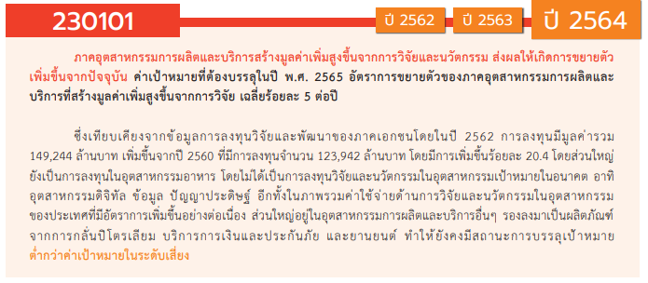
องค์ประกอบ/ปัจจัย | ปีงบประมาณ
Row Labels | 2560 | 2561 | 2562 | 2563 | 2564 | 2565 | รวมจำนวนทั้งสิ้น
230101V01 | 1 | 11 | 32 | 24 | 34 | 37 | 139
230101F0101 |  |  | 2 | 1 | 21 | 11 | 35
230101F0102 |  | 1 | 1 |  | 5 | 9 | 16
230101F0103 | 1 | 10 | 29 | 23 | 8 | 17 | 88
230101V02 |  |  |  | 4 | 2 | 7 | 13
230101F0201 |  |  |  |  | 1 | 2 | 3
230101F0202 |  |  |  | 4 | 1 | 5 | 10
230101F0203
230101V03 |  |  | 3 | 3 | 9 | 11 | 26
230101F0301 |  |  | 1 | 2 | 6 | 7 | 16
230101F0302 |  |  | 1 | 1 | 1 | 4 | 7
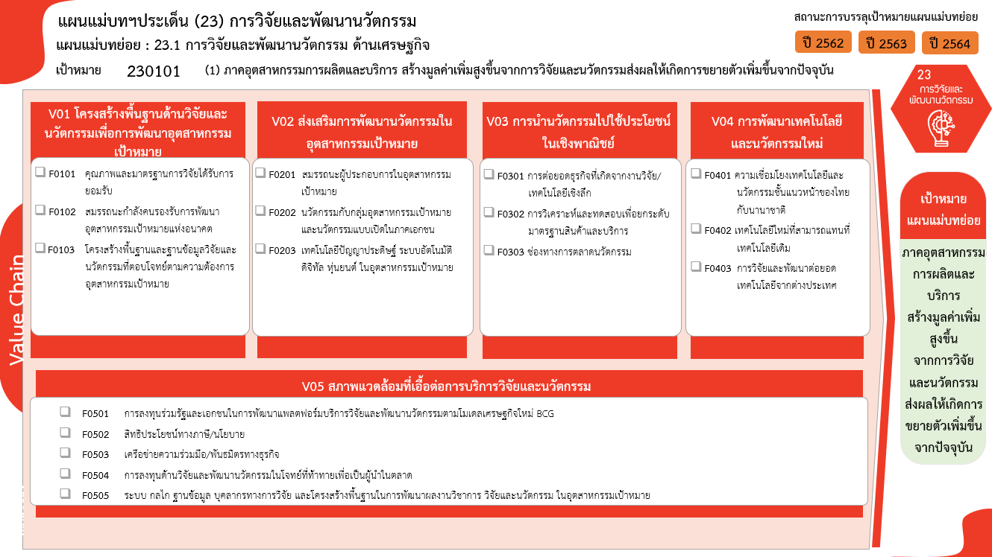
230101F0303 |  |  | 1 |  | 2 |  | 3
230101V04 |  |  |  | 2 |  | 9 | 11
230101F0401 |  |  |  |  |  | 2 | 2
230101F0402 |  |  |  |  |  | 7 | 7
230101F0403 |  |  |  | 2 |  |  | 2
230101V05 |  | 2 | 1 | 2 | 2 |  | 7
230101F0501 |  |  |  |  | 1 |  | 1
230101F0502
(35 โครงการ)
(3 โครงการ)
(16 โครงการ)
230101F0503 |  | 1 |  | 1 | 1 |  | 3
(2 โครงการ)
230101F0504
(16 โครงการ)
(10 โครงการ)
(7 โครงการ)
230101F0505 |  | 1 | 1 | 1 |  |  | 3
(3 โครงการ)
(7 โครงการ)
รวมจำนวนทั้งสิ้น | 1 | 13 | 36 | 35 | 47 | 64 | 196
(0 โครงการ)
(88 โครงการ)
(2 โครงการ)
รวม 139 โครงการ
รวม 13 โครงการ
รวม 26 โครงการ
รวม 11 โครงการ

(1 โครงการ)
(0 โครงการ)
(3 โครงการ)
(0 โครงการ)
รวม 7 โครงการ
(3 โครงการ)
รวม 196 โครงการ

4. รวม
โครงการภายใต้เป้าหมายแผนแม่บทย่อย: 230101 (1) ภาคอุตสาหกรรมการผลิตและบริการ สร้างมูลค่าเพิ่มสูงขึ้นจากการวิจัยและนวัตกรรมส่งผลให้เกิดการขยายตัวเพิ่มขึ้นจากปัจจุบัน
โครงการที่ปรากฎเป็นโครงการที่ผ่านการอนุมัติจากผู้บริหาร (M7) ของหน่วยงานเท่านั้น (ข้อมูล ณ เดือนมีนาคม 2565)

ชื่อโครงการ / การดำเนินงาน | ปีงบประมาณ | วันที่เริ่มต้นโครงการ | วันที่สิ้นสุดโครงการ | หน่วยงานระดับกองหรือเทียบเท่า | หน่วยงานระดับกรมหรือเทียบเท่า | หน่วยงานระดับกระทรวงหรือเทียบเท่า | ประเภทโครงการ | องค์ประกอบ | ปัจจัย
อุทยานวิจัยนวตกรรมสมุนไพรภาคเหนือ Northern Herb Innovation Park: N-HIP | 2560 | มิถุนายน 2560 | กันยายน 2561 | คณะเภสัชศาสตร์ | มหาวิทยาลัยเชียงใหม่ | กระทรวงการอุดมศึกษา วิทยาศาสตร์ วิจัยและนวัตกรรม |  | 230101V01 | 230101F0103
ศึกษาระบบนิเวศการพัฒนาทุนมนุษย์ภาคอุตสาหกรรมเพื่อรองรับเศรษฐกิจ และสังคมดิจิทัล | 2561 | ตุลาคม 2560 | กันยายน 2561 | คณะครุศาสตร์อุตสาหกรรม | มหาวิทยาลัยเทคโนโลยีราชมงคลธัญบุรี | กระทรวงการอุดมศึกษา วิทยาศาสตร์ วิจัยและนวัตกรรม |  | 230101V05 | 230101F0505
ปัจจัยที่มีผลต่อการหดตัวของผ้าขนสัตว์ใยผสม | 2561 | ตุลาคม 2560 | กันยายน 2561 | คณะเทคโนโลยีคหกรรมศาสตร์ | มหาวิทยาลัยเทคโนโลยีราชมงคลธัญบุรี | กระทรวงการอุดมศึกษา วิทยาศาสตร์ วิจัยและนวัตกรรม |  | 230101V01 | 230101F0103
โครงการจัดประชุมวิชาการราชมงคลด้านเทคโนโลยีการผลิตและการจัดการ 2017 (Rajamangala Manufacturing & Management Technology Conference 2017) | 2561 | ธันวาคม 2560 | ธันวาคม 2560 | คณะวิศวกรรมศาสตร์ | มหาวิทยาลัยเทคโนโลยีราชมงคลธัญบุรี | กระทรวงการอุดมศึกษา วิทยาศาสตร์ วิจัยและนวัตกรรม |  | 230101V01 | 230101F0103
โครงการวิจัยและนวัตกรรมในอุตสาหกรรมยุทธศาสตร์และเป้าหมายของประเทศ | 2561 | ตุลาคม 2560 | กันยายน 2564 | สำนักงานมหาวิทยาลัย | มหาวิทยาลัยสวนดุสิต | กระทรวงการอุดมศึกษา วิทยาศาสตร์ วิจัยและนวัตกรรม |  | 230101V01 | 230101F0103
โครงการพัฒนาศูนย์ความเป็นเลิศด้านเทคโนโลยีปิโตรเคมีและวัสดุ | 2561 | ตุลาคม 2560 | กันยายน 2563 | สำนักพัฒนาบัณฑิตศึกษาและวิจัยด้านวิทยาศาสตร์และเทคโนโลยี | สำนักงานคณะกรรมการการอุดมศึกษา (สกอ.) | กระทรวงการอุดมศึกษา วิทยาศาสตร์ วิจัยและนวัตกรรม |  | 230101V01 | 230101F0102
โครงการพัฒนาศูนย์ความเป็นเลิศด้านเทคโนโลยีชีวภาพเกษตร | 2561 | ตุลาคม 2560 | กันยายน 2563 | สำนักพัฒนาบัณฑิตศึกษาและวิจัยด้านวิทยาศาสตร์และเทคโนโลยี | สำนักงานคณะกรรมการการอุดมศึกษา (สกอ.) | กระทรวงการอุดมศึกษา วิทยาศาสตร์ วิจัยและนวัตกรรม |  | 230101V01 | 230101F0103
โครงการพัฒนาศูนย์ควาเป็นเลิศด้านนวัตกรรมเทคโนโลยีหลังการเก็บเกี่ยว | 2561 | ตุลาคม 2560 | กันยายน 2563 | สำนักพัฒนาบัณฑิตศึกษาและวิจัยด้านวิทยาศาสตร์และเทคโนโลยี | สำนักงานคณะกรรมการการอุดมศึกษา (สกอ.) | กระทรวงการอุดมศึกษา วิทยาศาสตร์ วิจัยและนวัตกรรม |  | 230101V01 | 230101F0103
โครงการพัฒนาศูนย์ความเป็นเลิศด้านเทคโนโลยีชีวภาพทางการแพทย์ | 2561 | ตุลาคม 2560 | กันยายน 2563 | สำนักพัฒนาบัณฑิตศึกษาและวิจัยด้านวิทยาศาสตร์และเทคโนโลยี | สำนักงานคณะกรรมการการอุดมศึกษา (สกอ.) | กระทรวงการอุดมศึกษา วิทยาศาสตร์ วิจัยและนวัตกรรม |  | 230101V01 | 230101F0103
โครงการพัฒนาบัณฑิตศึกษาและการวิจัยด้านวิทยาศาสตร์และเทคโนโลยี | 2561 | ตุลาคม 2560 | กันยายน 2563 | สำนักพัฒนาบัณฑิตศึกษาและวิจัยด้านวิทยาศาสตร์และเทคโนโลยี | สำนักงานคณะกรรมการการอุดมศึกษา (สกอ.) | กระทรวงการอุดมศึกษา วิทยาศาสตร์ วิจัยและนวัตกรรม |  | 230101V01 | 230101F0103
โครงการพัฒนาและสนับสนุนการใช้เทคโนโลยีชีวภาพและนวัตกรรมการผลิตภาคเกษตร (ชื่อเดิมปี 61: โครงการเพิ่มผลผลิตและมูลค่าปาล์มน้ำมันในพื้นที่เกษตรภาคใต้) | 2561 | ตุลาคม 2560 | กันยายน 2562 | สำนักส่งเสริมและถ่ายทอดเทคโนโลยี | สำนักงานปลัดกระทรวง (สป.วท.) | กระทรวงการอุดมศึกษา วิทยาศาสตร์ วิจัยและนวัตกรรม |  | 230101V01 | 230101F0103
โครงการวิจัยและนวัตกรรมเพื่อตอบโจทย์การสร้างความมั่งคั่งทางเศรษฐกิจ | 2561 | ตุลาคม 2560 | กันยายน 2562 | สำนักงานกลาง | สำนักงานพัฒนาวิทยาศาสตร์และเทคโนโลยีแห่งชาติ (พว.) | กระทรวงการอุดมศึกษา วิทยาศาสตร์ วิจัยและนวัตกรรม |  | 230101V05 | 230101F0503
โครงการวิจัยมุ่งเป้าตอบสนองความต้องการในการพัฒนาประเทศ | 2561 | ตุลาคม 2560 | กันยายน 2562 | สำนักงานกลาง | สำนักงานพัฒนาวิทยาศาสตร์และเทคโนโลยีแห่งชาติ (พว.) | กระทรวงการอุดมศึกษา วิทยาศาสตร์ วิจัยและนวัตกรรม |  | 230101V01 | 230101F0103
ยกระดับผ้าทออีสานสู่สากล กิจกรรมส่งเสริมและเพิ่มศักยภาพผ้าทออีสาน ค่าใช้จ่ายการพัฒนาเทคโนโลยีและนวัตกรรมการผลิตไหมอย่างครบวงจร | 2561 | มกราคม 2561 | กันยายน 2561 | สำนักงานอุตสาหกรรมจังหวัดสุรินทร์ | สำนักงานปลัดกระทรวงอุตสาหกรรม(ราชการบริหารส่วนภูมิภาค) | กระทรวงอุตสาหกรรม |  | 230101V01 | 230101F0103
โครงการวิจัยและนวัตกรรมด้านปศุสัตว์ | 2562 | ตุลาคม 2561 | กันยายน 2565 | กลุ่มพัฒนาวิชาการปศุสัตว์ (กวป.) | กรมปศุสัตว์ | กระทรวงเกษตรและสหกรณ์ |  | 230101V01 | 230101F0103
โครงการวิจัยและนวัตกรรม (ด้านหม่อนไหม) ปี 2562 | 2562 | ตุลาคม 2561 | กันยายน 2562 | กองแผนงานกลุ่มยุทธศาสตร์และแผนงาน | กรมหม่อนไหม | กระทรวงเกษตรและสหกรณ์ |  | 230101V01 | 230101F0103
โครงการพัฒนาเกษตรกรรุ่นใหม่ | 2562 | ตุลาคม 2561 | กันยายน 2562 | สำนักส่งเสริมและถ่ายทอดเทคโนโลยี | สำนักงานปลัดกระทรวง (สป.วท.) | กระทรวงการอุดมศึกษา วิทยาศาสตร์ วิจัยและนวัตกรรม |  | 230101V01 | 230101F0103
โครงการส่งเสริมเกษตรปลอดภัยภาคเหนือ | 2562 | ตุลาคม 2561 | กันยายน 2562 | สำนักส่งเสริมและถ่ายทอดเทคโนโลยี | สำนักงานปลัดกระทรวง (สป.วท.) | กระทรวงการอุดมศึกษา วิทยาศาสตร์ วิจัยและนวัตกรรม |  | 230101V03 | 230101F0302
โครงการวิจัยและนวัตกรรมเพื่อพัฒนาสังคมและสิ่งแวดล่้อม | 2562 | ตุลาคม 2561 | กันยายน 2562 | สำนักงานกลาง | สำนักงานพัฒนาวิทยาศาสตร์และเทคโนโลยีแห่งชาติ (พว.) | กระทรวงการอุดมศึกษา วิทยาศาสตร์ วิจัยและนวัตกรรม |  | 230101V05 | 230101F0505
โครงการจัดนิทรรศการ “มหกรรมงานวิจัยแห่งชาติ 2562” (Thailand Research Expo 2019) | 2562 | ตุลาคม 2561 | กันยายน 2562 | สถาบันวิจัยและพัฒนา | มหาวิทยาลัยราชภัฏสงขลา | กระทรวงการอุดมศึกษา วิทยาศาสตร์ วิจัยและนวัตกรรม |  | 230101V01 | 230101F0103
โครงการจัดทำแนวทางการผลักดันการใช้มาตรฐานประสิทธิภาพพลังงานของโรงงานอุตสาหกรรม (Factory Energy Code) ในภาคอุตสาหกรรม | 2562 | มีนาคม 2562 | มิถุนายน 2563 | กองส่งเสริมเทคโนโลยีความปลอดภัยโรงงาน | กรมโรงงานอุตสาหกรรม | กระทรวงอุตสาหกรรม |  | 230101V01 | 230101F0103
งานสนับสนุนทุนวิจัย/6233000007,การบูรณาการการพัฒนาปัจจัยการผลิต การสร้างมูลค่าเพิ่มและการบริหารจัดการการตลาด ฯ (ระยะที่ 2) (เงินรายได้สะสม) | 2562 | ตุลาคม 2561 | กันยายน 2562 | สถาบันวิจัยและพัฒนา | มหาวิทยาลัยราชภัฏหมู่บ้านจอมบึง | กระทรวงการอุดมศึกษา วิทยาศาสตร์ วิจัยและนวัตกรรม |  | 230101V01 | 230101F0101
โครงการวิจัยและนวัตกรรมเพื่อสร้างความมั่งคั่งทางเศรษฐกิจ (2562) | 2562 | ตุลาคม 2561 | กันยายน 2562 | มหาวิทยาลัยอุบลราชธานี | มหาวิทยาลัยอุบลราชธานี | กระทรวงการอุดมศึกษา วิทยาศาสตร์ วิจัยและนวัตกรรม |  | 230101V01 | 230101F0103
แผนงานยุทธศาสตร์พัฒนาศักยภาพด้านวิทยาศาสตร์ เทคโนโลยี และนวัตกรรม | 2562 | ตุลาคม 2561 | กันยายน 2562 | ฝ่ายนโยบายและแผน | สถาบันเทคโนโลยีนิวเคลียร์แห่งชาติ (องค์การมหาชน) (สทน.) | กระทรวงการอุดมศึกษา วิทยาศาสตร์ วิจัยและนวัตกรรม |  | 230101V01 | 230101F0103
e-Transaction Data Analytics (ปีงบประมาณ พ.ศ. 2562) | 2562 | ตุลาคม 2561 | กันยายน 2562 | สำนักยุทธศาสตร์ | สำนักงานพัฒนาธุรกรรมทางอิเล็กทรอนิกส์ | กระทรวงดิจิทัลเพื่อเศรษฐกิจและสังคม |  | 230101V01 | 230101F0103
โครงการประมวลยุทธศาสตร์รายสาขาเพื่อจัดทำแผนปฏิบัติการการค้าของประเทศ | 2562 | ตุลาคม 2561 | กันยายน 2562 | กลุ่มพัฒนาระบบบริหาร | สำนักงานนโยบายและยุทธศาสตร์การค้า | กระทรวงพาณิชย์ |  | 230101V01 | 230101F0103
โครงการศึกษาข้อมูลความต้องการของตลาด (Demand Driven) และพัฒนาต้นแบบการค้าอุตสาหกรรมและธุรกิจบริการสมัยใหม่ | 2562 | ธันวาคม 2561 | กันยายน 2562 | กองนโยบายและยุทธศาสตร์การค้าสินค้าเกษตร | สำนักงานนโยบายและยุทธศาสตร์การค้า | กระทรวงพาณิชย์ |  | 230101V01 | 230101F0103
โครงการอบรมเชิงปฏิบัติการ เรื่อง การพัฒนาศักยภาพด้านการวิจัยและนวัตกรรมเพื่อพัฒนาผลงานทางวิชาการด้านคหกรรมศาสตร์ : หนึ่งอาจารย์ หนึ่งผลงาน | 2562 | ตุลาคม 2561 | กันยายน 2562 | คณะเทคโนโลยีคหกรรมศาสตร์ | มหาวิทยาลัยเทคโนโลยีราชมงคลธัญบุรี | กระทรวงการอุดมศึกษา วิทยาศาสตร์ วิจัยและนวัตกรรม |  | 230101V01 | 230101F0103
โครงการพัฒนาเครื่องชี้วัดเศรษฐกิจการพาณิชย์ตามมาตรฐานสากล | 2562 | ตุลาคม 2561 | กันยายน 2562 | กองสารสนเทศและดัชนีเศรษฐกิจการค้า | สำนักงานนโยบายและยุทธศาสตร์การค้า | กระทรวงพาณิชย์ |  | 230101V01 | 230101F0102
การเตรียมสารเติมแต่งเชิงชีวภาพจากน้ำมันถั่วเหลืองด้วยเทคนิคการบ่มสุกด้วยแสงอุลตร้าไวโอเลต | 2562 | ตุลาคม 2561 | กันยายน 2562 | คณะวิศวกรรมศาสตร์ | มหาวิทยาลัยเทคโนโลยีราชมงคลธัญบุรี | กระทรวงการอุดมศึกษา วิทยาศาสตร์ วิจัยและนวัตกรรม |  | 230101V01 | 230101F0103
เพิ่มขีดความสามารถในการแข่งขันด้านโภชนพันธุศาสตร์ (Nutrigenomics) | 2562 | ตุลาคม 2561 | กันยายน 2562 | สำนักผู้อำนวยการ | ศูนย์ความเป็นเลิศด้านชีววิทยาศาสตร์ (องค์การมหาชน) (ศลช.) | กระทรวงการอุดมศึกษา วิทยาศาสตร์ วิจัยและนวัตกรรม |  | 230101V01 | 230101F0103
การวิจัยและนวัตกรรมเพื่อสร้างความมั่งคั่งทางเศรษฐกิจ | 2562 | ตุลาคม 2561 | กันยายน 2562 | คณะเทคโนโลยีอุตสาหกรรม | มหาวิทยาลัยราชภัฏเชียงราย | กระทรวงการอุดมศึกษา วิทยาศาสตร์ วิจัยและนวัตกรรม |  | 230101V01 | 230101F0103
การวิจัยและนวัตกรรมเพื่อสร้างความมั่งคั่งทางเศรษฐกิจ และเพื่อการพัฒนาสังคมและสิ่งแวดล้อม | 2562 | ตุลาคม 2561 | กันยายน 2562 | คณะครุศาสตร์ | มหาวิทยาลัยราชภัฏเชียงราย | กระทรวงการอุดมศึกษา วิทยาศาสตร์ วิจัยและนวัตกรรม |  | 230101V01 | 230101F0103
...

